Dashboard
Hello Tomorrow
Acompanhamento Financeiro
Pesquisar dados....
Money APP

 | Total
Freelance | R$ 1,200.00
Investimentos | R$ 800.00
Renda Fixa | R$ 15,000.00
Venda de ativos | R$ 1,500.00
Entrada
Economias

 | R$ 20,000.00 | R$ 8,947.00

 | Total
Alimentação | R$ 1,600.00
Beleza | R$ 330.00
Educação | R$ 1,100.00
Eletrônicos | R$ 3,000.00
Gastronomia | R$ 570.00
Lazer | R$ 500.00
Pet Care | R$ 350.00
Presentes | R$ 830.00
Saúde | R$ 970.00
Serviços | R$ 1,400.00
Transporte | R$ 800.00
Utilidades Dom. | R$ 250.00
Utilidades Domésticas | R$ 1,250.00
Vestuário | R$ 1,500.00
Viagem | R$ 1,250.00
Gastos

Consultas no ChatGPT
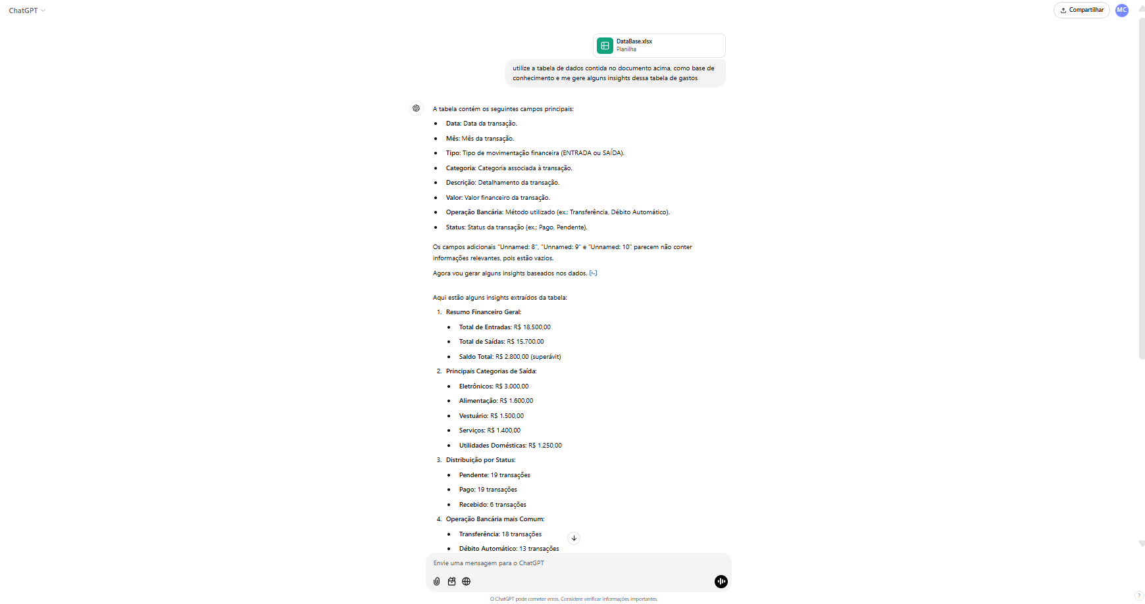
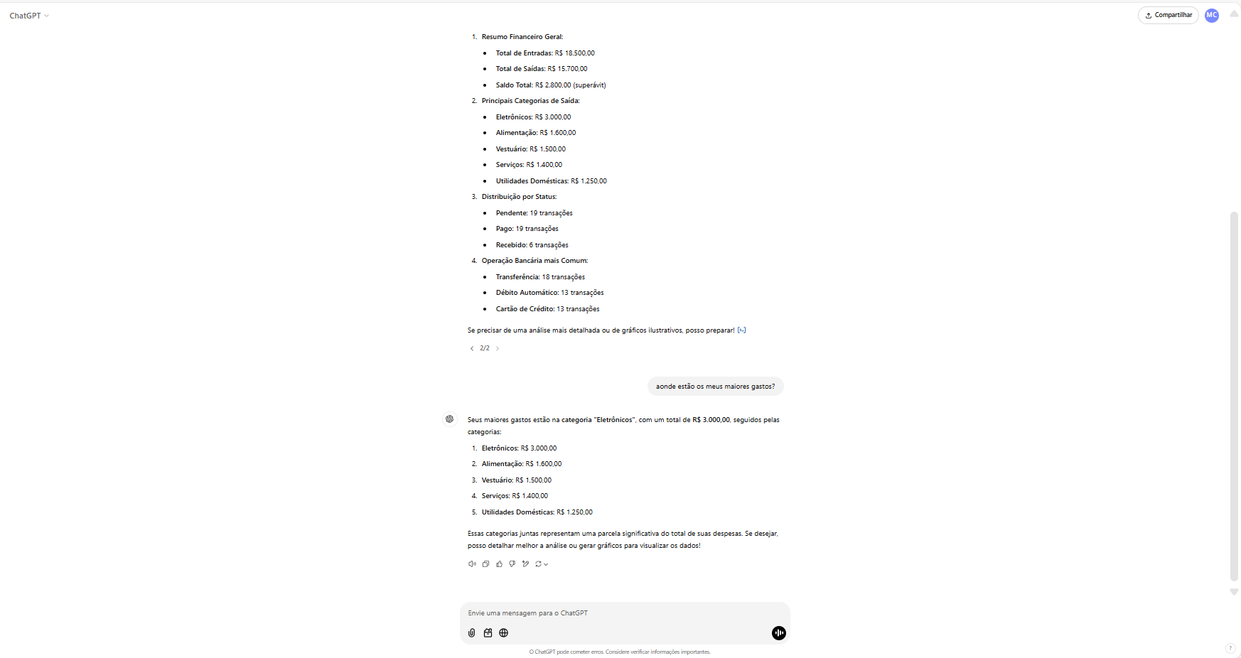
Cópia das telas de consulta feita no ChatGPT utilizando os mesmos dados contidos na aba DATA

